2017-IV
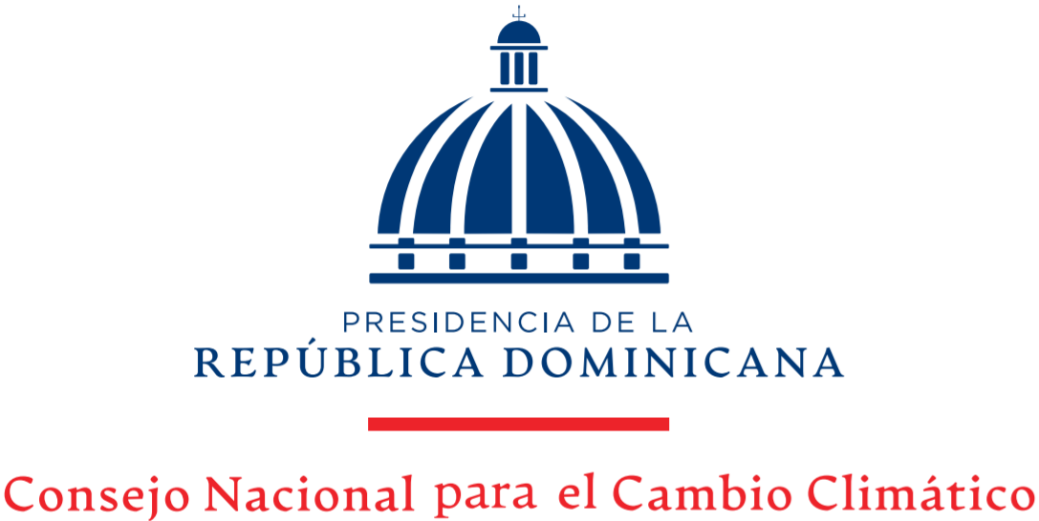

Cartas de No Objeción para Proyectos de MDL
Abril-Junio 2021

Descripción | Octubre | Noviembre | Diciembre | Total
Solicitadas | 0 | 0 | 0 | 0
Emitidas | 0 | 0 | 0 | 0
Entregadas | 0 | 0 | 0 | 0

